关系图
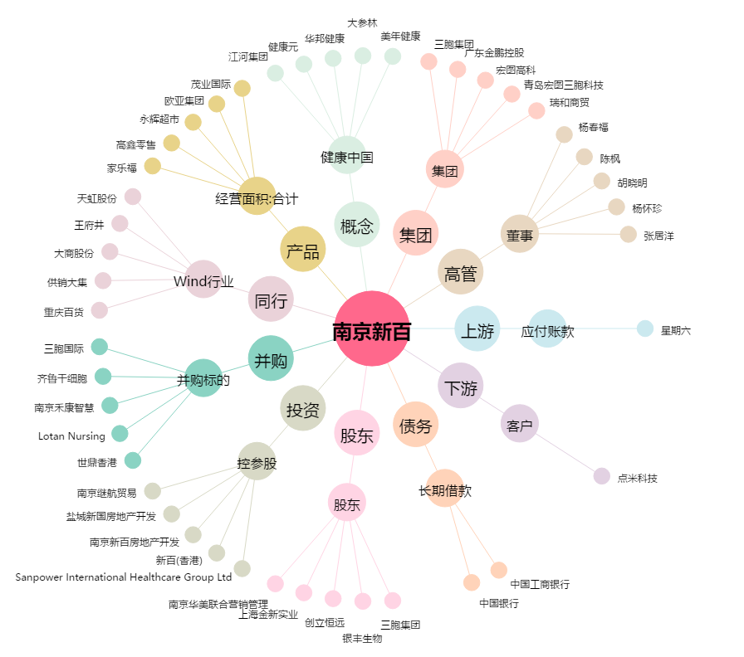
南京新百[600682.SH] - 关系概览图

